Connexion connecteur usb boite
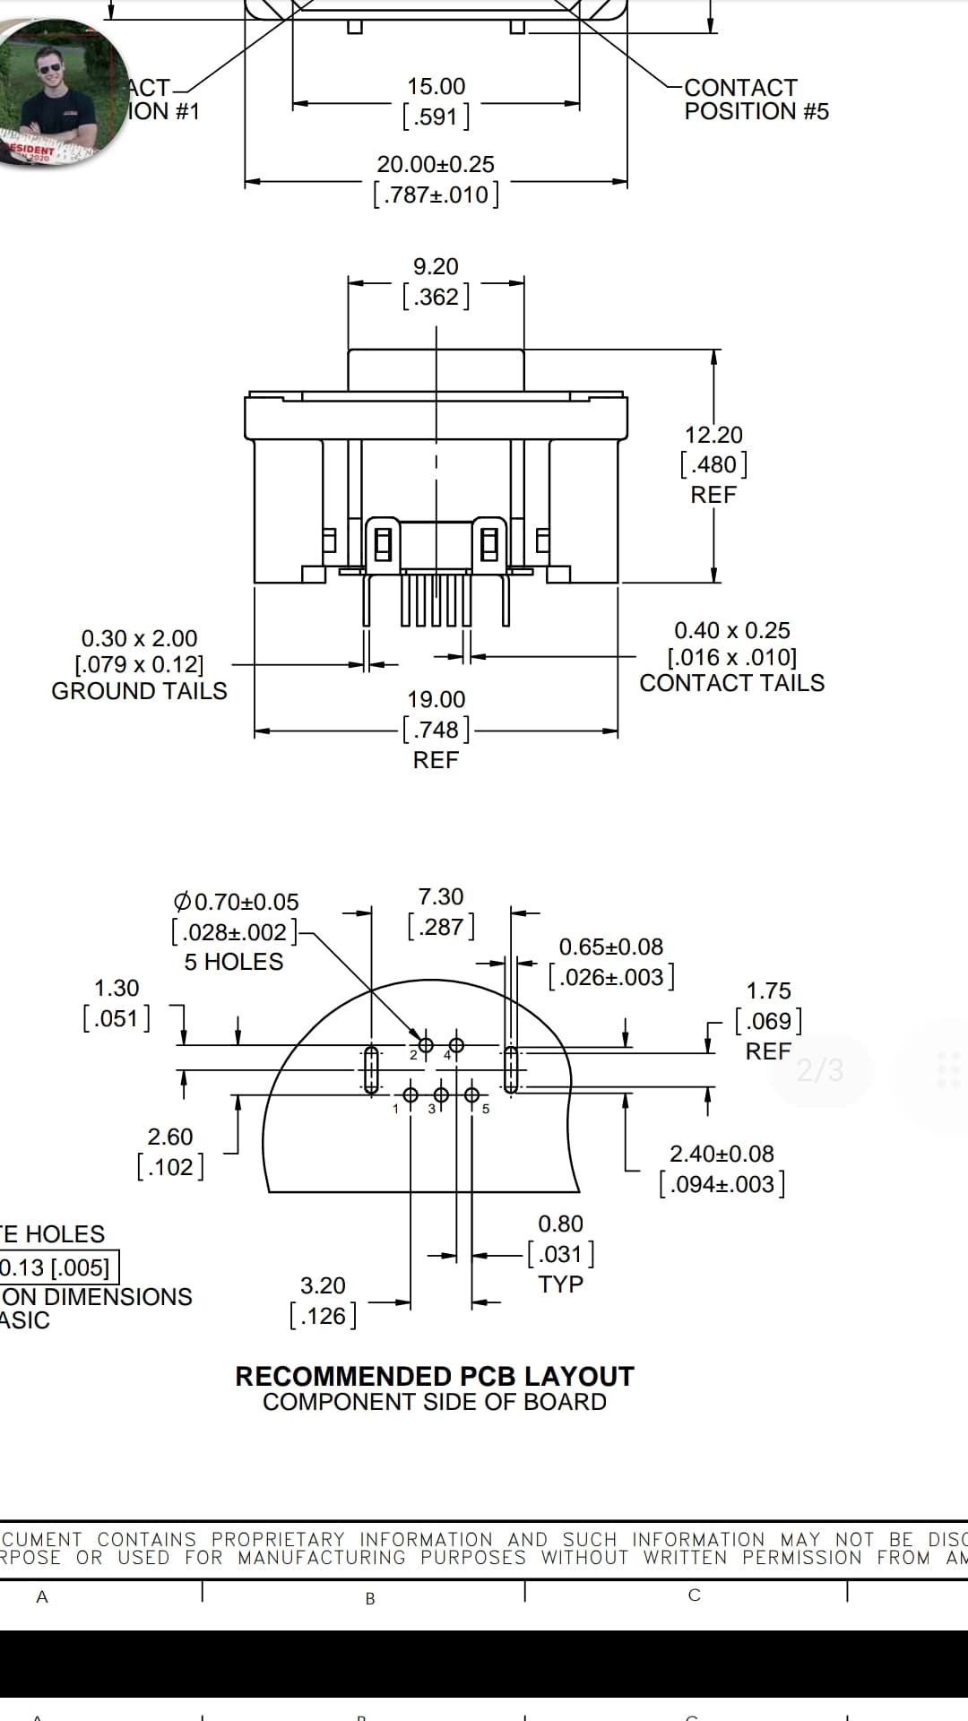
N° | Nom du cable | Couleur boite avant
1 | GND | noir
2 | non connecté
3 | D+ | blanc
4 | D- | vert
5 | 5V | rouge

